手順書
操作手順書 |  |  |  |  | 作成日時：2019/08/07-19:24:37

 | １．操作環境

 |  |  | シナリオファイル名 | C:\Users\Administrator\Desktop\動作確認手順\取引先マスタ一括抽出.winsnr

 | ２．操作手順

 |  | ２．１．シナリオ：取引先マスタ一括抽出
 |  |  | ２．１．１． [取引先マスタ一括抽出]ウィンドウ |  |  | 確認日 | 結果
 |  |  | 画面 | 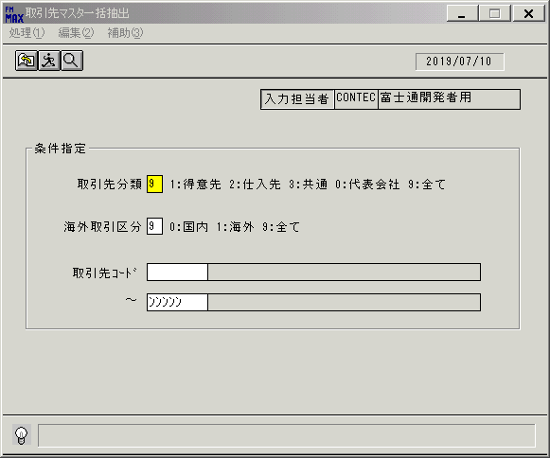
 |  |  | 操作内容 | 取引先コード(from)に[00000]を入力し、画面下まで右ボタンで遷移します

 |  |  | ２．１．２．[取引先マスタ一括抽出]ウィンドウ |  |  | 確認日 | 結果
 |  |  | 画面 | 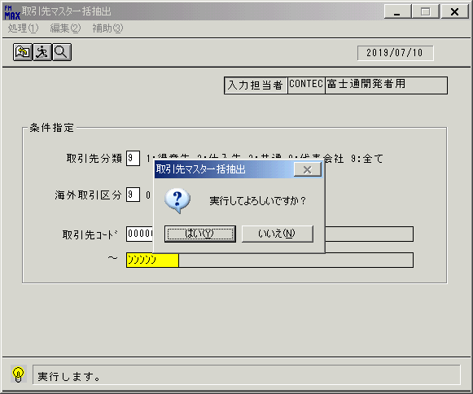
 |  |  | 操作内容 | 「はい」を押します。

 |  |  | ２．１．３． [取引先マスタ一括抽出]ウィンドウ - [名前を付けて保存]ウィンドウ |  |  | 確認日 | 結果
 |  |  | 画面 | 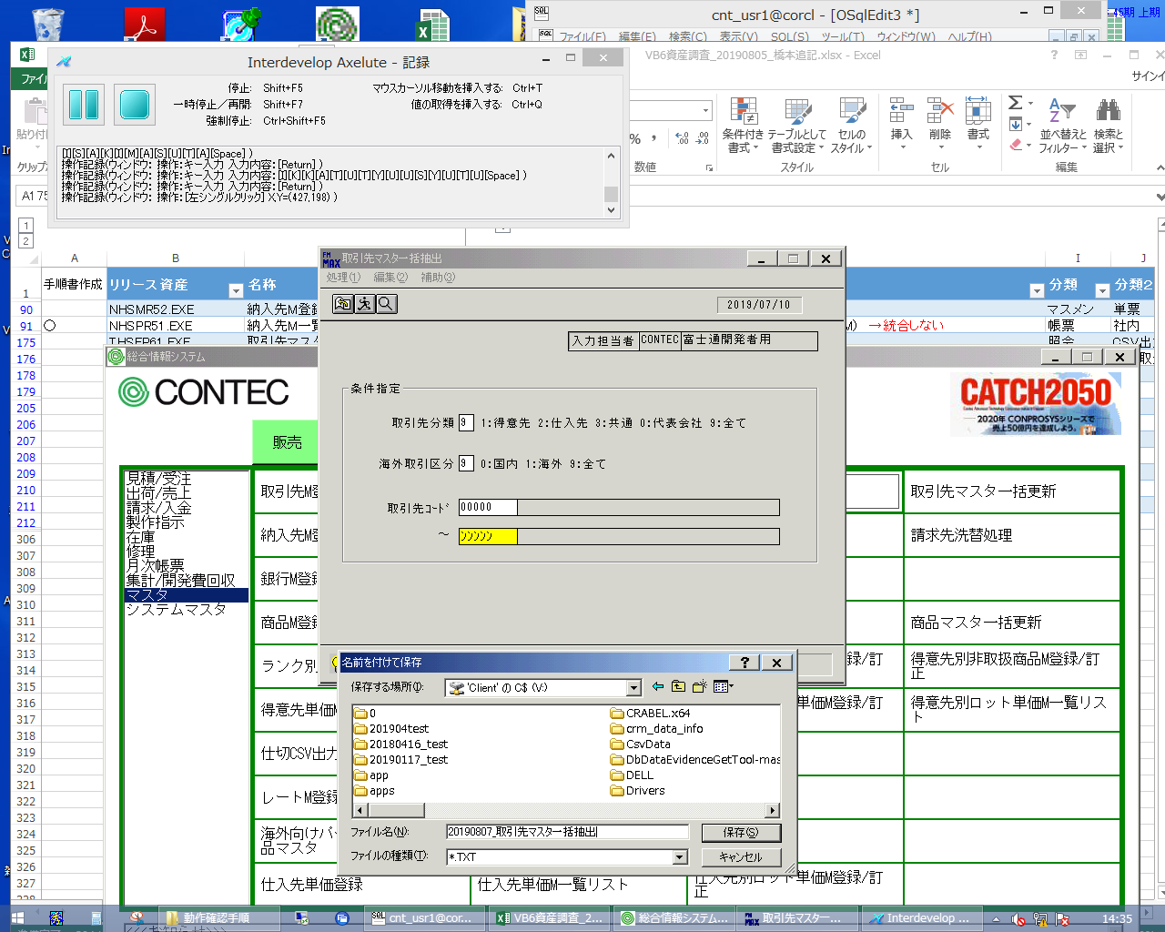
 |  |  | 操作内容 | 任意のファイル名を入力し「保存」を押します。

 |  |  | ２．１．４． [取引先マスタ一括抽出]ウィンドウ |  |  | 確認日 | 結果
 |  |  | 画面 | 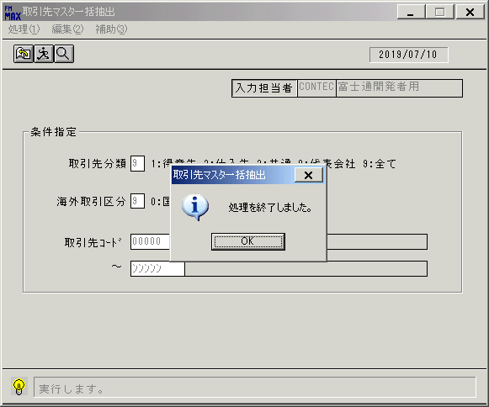
 |  |  | 操作内容 | 「OK」を押します。

 |  |  | ２．１．５． [取引先マスタ一括抽出]ウィンドウ |  |  | 確認日 | 結果
 |  |  | 画面 | 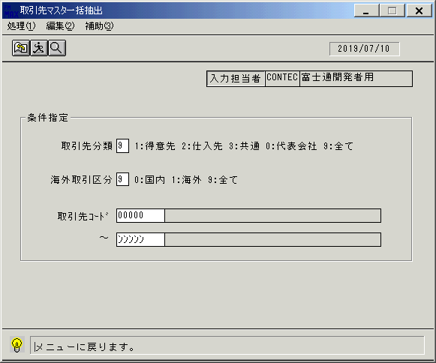
 |  |  | 操作内容 | 終了ボタンを押します。

 |  |  | ２．１．６． [取引先マスタ一括抽出]ウィンドウ |  |  | 確認日 | 結果
 |  |  | 画面 | 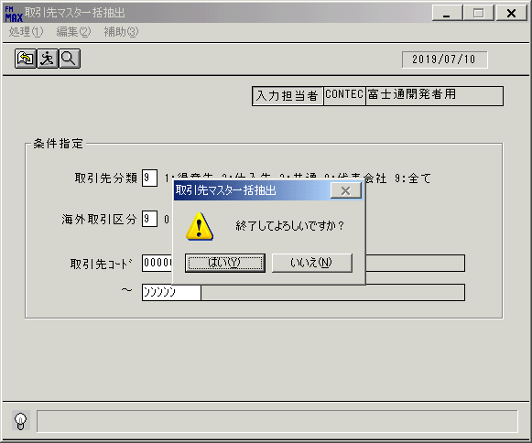
 |  |  | 操作内容 | 「はい」を押して処理を終了します。

